全体概要
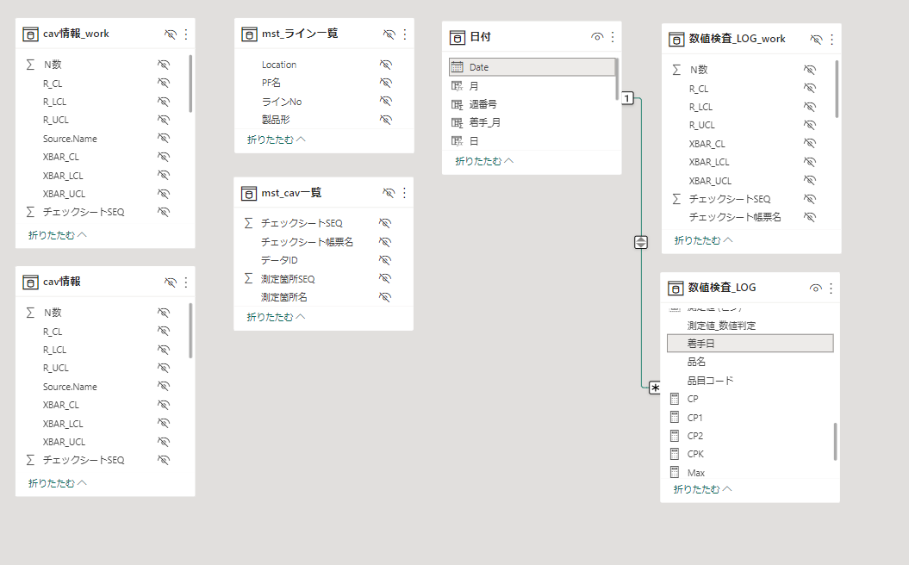
全体概要
 | ◆全体概要図
 |  | PowerQuery
１．マスタ取り込み
２．cav情報作成
３．数値検査_LOG作成
ライン一覧マスタ
cav情報マスタ
測定値.xlsx
測定値.xlsx

処理１．検査タイプがNullは除外
処理２．測定値が数値のもののみにフィルタ
取り込み
取り込み
TB化
TB化

M1
M2
T3
T2
mst_ライン一覧
mst_cav一覧
cav情報_work
T1
mst_cav一覧
数値検査_LOG
_work
cav情報

追加
追加
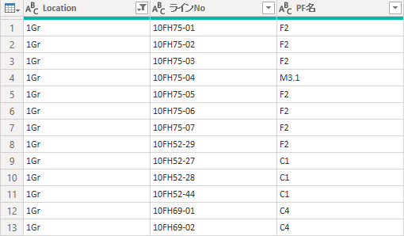

Inner Join
cav情報のみのレコードにする
Left Join
「cav情報.測定値」を付与する

T2
cav情報
数値検査_LOG
T4
mst_ライン一覧

追加

Left Join
「mst_ライン一覧.製品形」を付与する

数値検査_LOG
T4

追加

 |  | DAX、メジャー

数値検査_LOG
T4
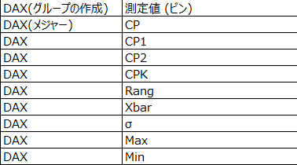

 | ◆リレーション

画面
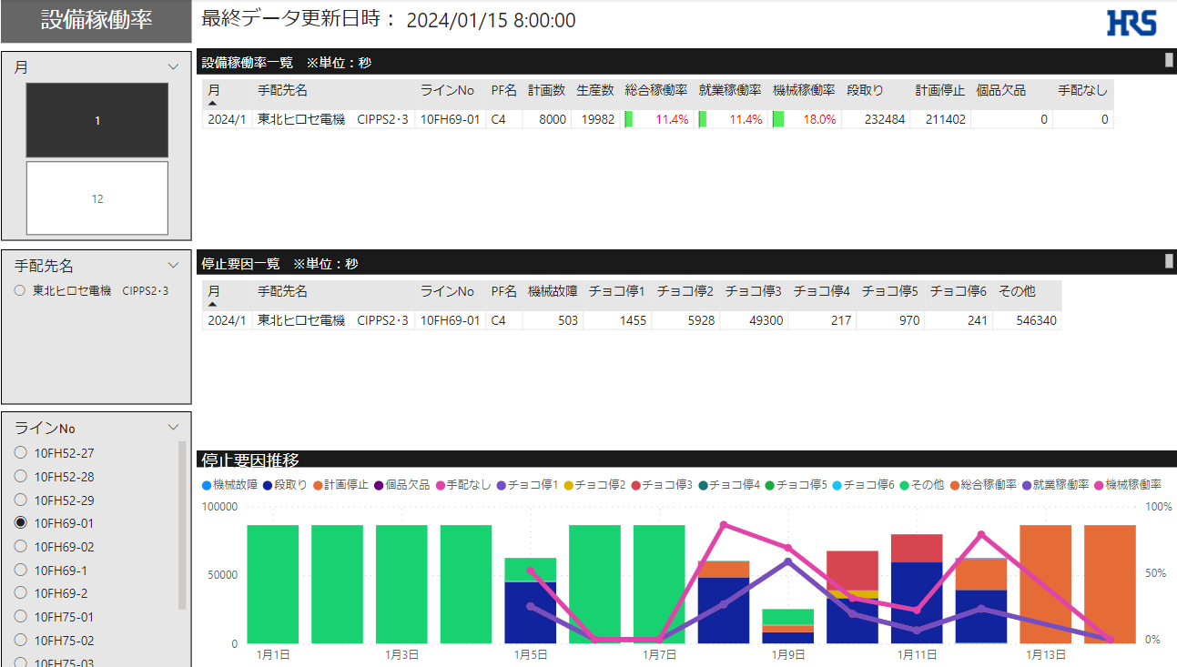
画面
 | ◆画面一覧
 |  | No | 画面名称
 |  | 1 | 設備稼働率_日次
 |  | 2 | 設備稼働率_月次
 |  | 3 | 推移グラフ_稼働率_停止要因

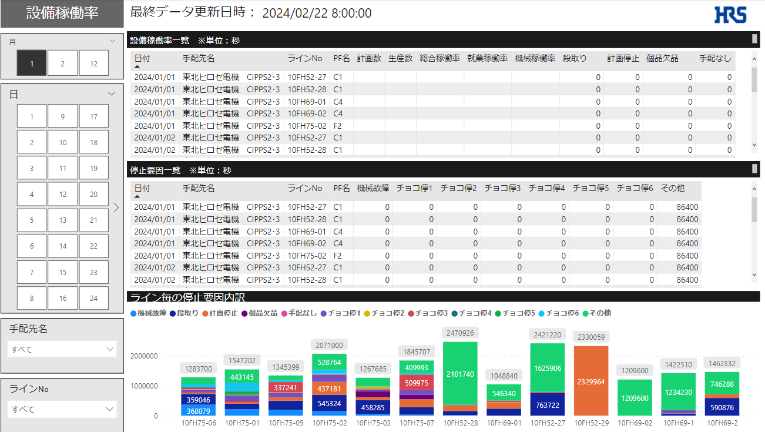
 | ◆画面詳細
 |  | 1 | 設備稼働率_日次

 |  | 2 | 設備稼働率_月次
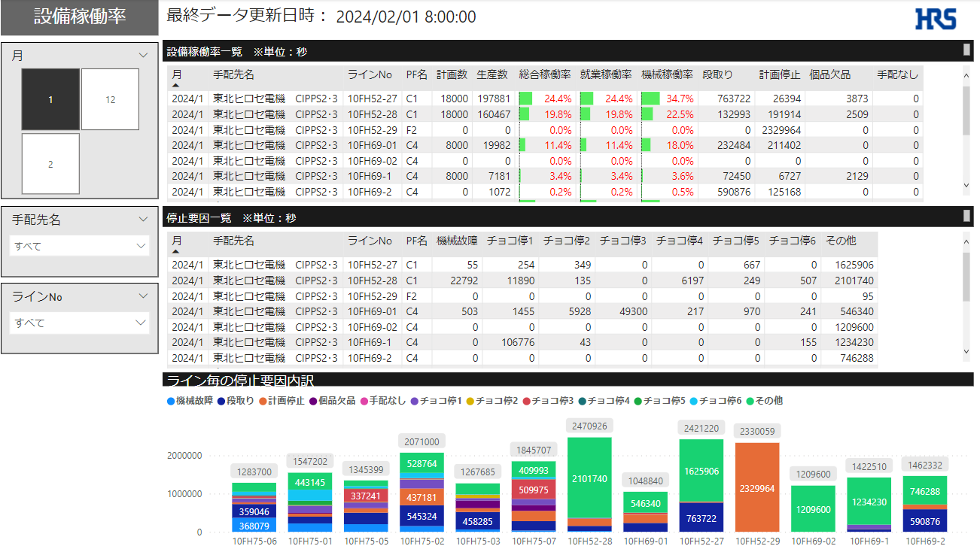

 |  | 3 | 推移グラフ_稼働率_停止要因

